Volume
LEMBAR PERHITUNGAN VOLUME PEKERJAAN
PROYEK | : | RENOVASI RUMAH TINGGAL
LOKASI | :
TAHUN ANGGARAN | : | 2023
BANGUNAN | : | RUMAH TINGGAL PONDOK INDAH
GAMBAR SKET |  |  | DIMENSI/PERHITUNGAN

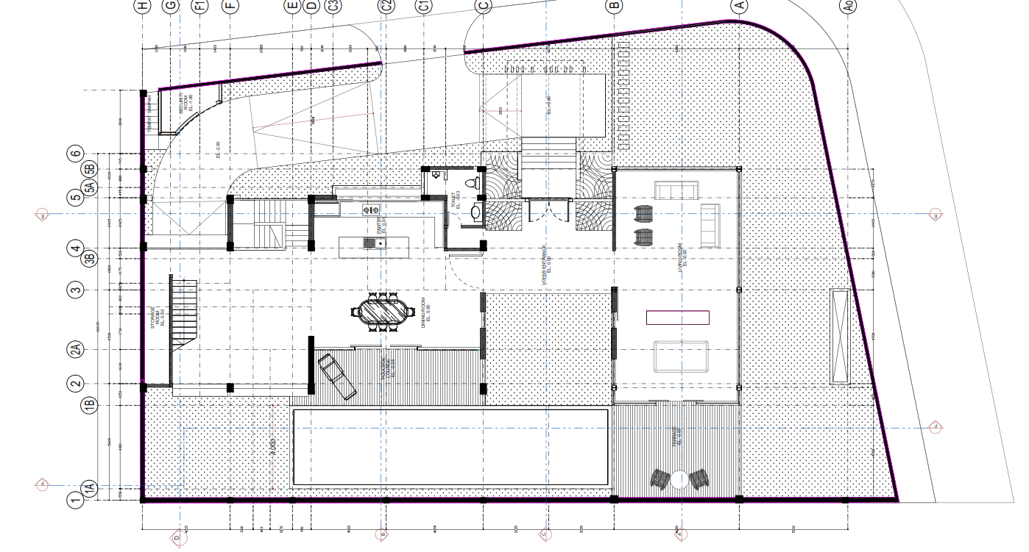
CODE | : | PEKERJAAN CLEANING & PEMBONGKARAN | 1 | Pekerjaan Bongkaran dinding Pagar
 |  |  |  | V | = | P (m) |  | T (m)
 |  |  |  |  |  | 60.2 | x | 4.00 | = | 240.8 | m2

 |  |  | 2 | Pekerjaan Perbaikan Pagar Sementara (Seng)
 |  |  |  | V horizontal | = | P (m) |  | T (m)
 |  |  |  |  |  | 52.2 | x | 2.50 | = | 130.5 | m2

 |  |  |  | V Vertikal | = | P (m) |  | T (m)
 |  |  |  |  |  | 31 | x | 2.50 | = | 77.5 | m2
 |  |  | 3 | Pekerjaan Cleaning Area Bedeng & Gudang
 |  |  |  | V bedeng | = | P (m) |  | L (m)
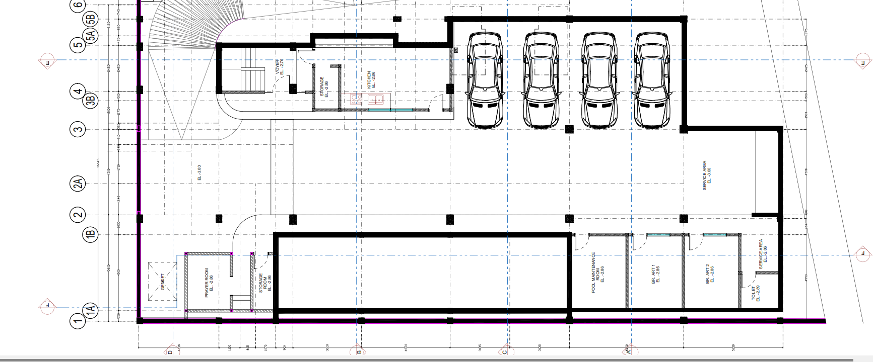
 |  |  |  |  |  | 9 | x | 3.00 | = | 27 | m2
 |  |  |  | V Gudang | = | P (m) |  | L (m)
 |  |  |  |  |  | 9 | x | 3.00 | = | 27 | m2
 |  |  | 4 | Pekerjaan Cleaning & Dewatering Basemant
 |  |  |  | V | = | P (m) |  | L (m)
 |  |  |  |  |  | 37.2 | x | 16.50 | = | 613.8 | m2

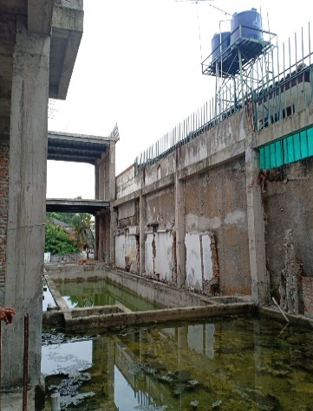
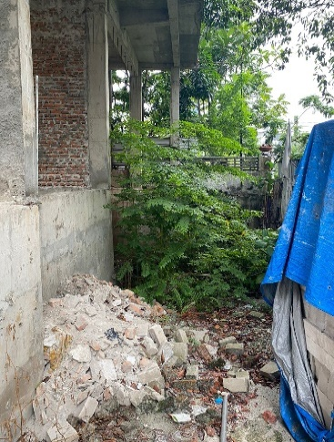
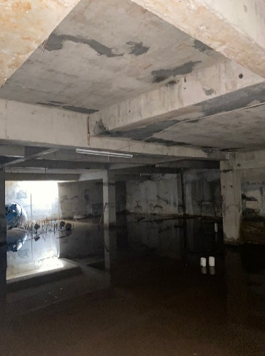
 |  |  | 5 | Pekerjaan Cleaning & Dewatering Lantai 1
 |  |  |  | V Area Kolam Renang | = | P (m) |  | L (m)
 |  |  |  |  |  | 23.7 | x | 5.60 | = | 132.72 | m2
 |  |  |  | V Area Taman Depan | = | P (m) |  | L (m)
 |  |  |  |  |  | 30.7 | x | 9.00 | = | 276.3 | m2

 |  |  | 6 | Pembuangan Material Bekas Bongkaran
 |  |  |  | Vol | = | 1 | Ls

CODE | : | PEKERJAAN BEDENG, KANTOR DAN GUDANG | 1 | Sumber Air Bersih & Pompa (Oprasional)
 |  |  |  | Vol pompa | = | 1 | Unit
 |  |  |  | Vol Instalasi | = | 1 | set

 |  |  | 2 | Pembuatan Bedeng
 |  |  |  | V bedeng | = | P (m) |  | L (m)
 |  |  |  |  |  | 9 | x | 3.00 | = | 27 | m2

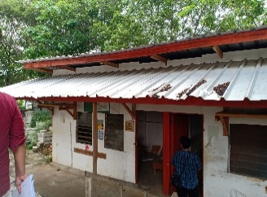
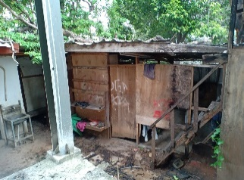
 |  |  | 3 | Instalasi Listrik & Air Bersih Bedeng & Kantor
 |  |  |  | V | = | 1 | Ls

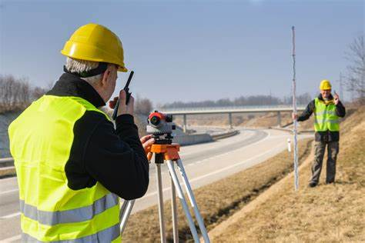
CODE | : | PEKERJAAN STECKING OUT | 1 | Stecking Out
 |  |  |  | Sewa Alat Total Station | = | 1 | set | x | 5 | Hr
 |  |  |  | Sewa Alat Teodolit | = | 1 | set |  | 5 | Hr
 |  |  |  | Biaya MOB-DEMOB | = | 2 | Trip
 |  |  |  | Surveyor | = | 1 | Org | x | 5 | Hr
 |  |  |  | Ass. Surveyor | = | 1 | Org | x | 5 | Hr
 |  |  |  | Pengawas Lapangan | = | 1 | Org | x | 5 | Hr
 |  |  |  | Tangga Portabel | = | 2 | Unit
 |  |  |  | ATK | = | 1 | Set
 |  |  |  | APD | = | 4 | Set
 |  |  |  | Tenaga Lokal | = | 1 | Org

CODE | : | PEKERJAAN DINDING BASEMANT | 1 | Pekerjaan Dinding Lantai Basemant |  |  |  |  | Pas. 1/2 Bata
 |  |  |  |  |  | P (M) |  | T (M)
 |  |  |  | Vol Area Voyer | = | 4 | x | 2.9 | = | 11.60 | M2
 |  |  |  | Vol Area Storage + Kichen | = | 18.5 | x | 2.9 | = | 53.65 | M2
 |  |  |  | Vol Area Toilet | = | 3 | x | 2.9 | = | 8.70 | M2
 |  |  |  | Vol Area BR. ART | = | 15 | x | 2.9 | = | 43.50 | M2
 |  |  |  | Vol Area Pool Maintanace | = | 7.5 | x | 2.9 | = | 21.75 | M2
 |  |  |  | Vol Area Prayer Room | = | 19.1 | x | 2.9 | = | 55.39 | M2
 |  |  |  |  |  |  |  | Total | = | 195 | M2

 |  |  | 2 | Pekerjaan Plester Dinding Lantai Basemant
 |  |  |  |  |  | P (M) |  | T (M)
 |  |  |  | Vol Area Voyer | = | 4 | x | 2.9 | x | 2 | = | 23.20 | M2
 |  |  |  | Vol Area Storage + Kichen | = | 18.5 | x | 2.9 | x | 2 | = | 107.30 | M2
 |  |  |  | Vol Area Toilet | = | 3 | x | 2.9 | x | 2 | = | 17.40 | M2
 |  |  |  | Vol Area BR. ART | = | 15 | x | 2.9 | x | 2 | = | 87.00 | M2
 |  |  |  | Vol Area Pool Maintanace | = | 7.5 | x | 2.9 | x | 2 | = | 43.50 | M2
 |  |  |  | Vol Area Prayer Room | = | 19.1 | x | 2.9 | x | 2 | = | 110.78 | M2
 |  |  |  | Total |  |  |  |  |  |  | = | 389 | M2

 |  |  | 3 | Pekerjaan Aci Dinding Lantai Basemant
 |  |  |  |  |  | P (M) |  | T (M)
 |  |  |  | Vol Area Voyer | = | 4 | x | 2.9 | x | 2 | = | 23.20 | M2
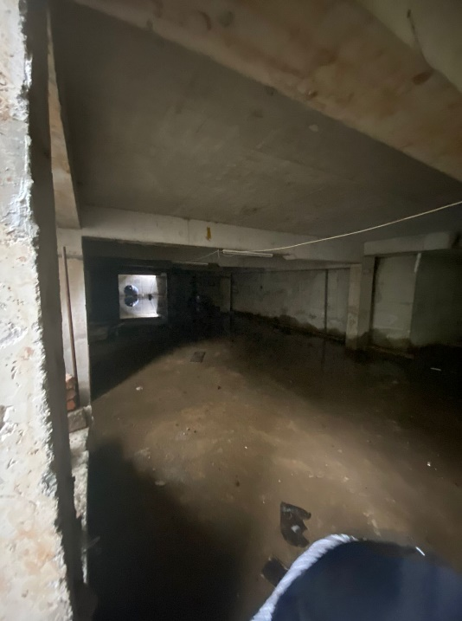
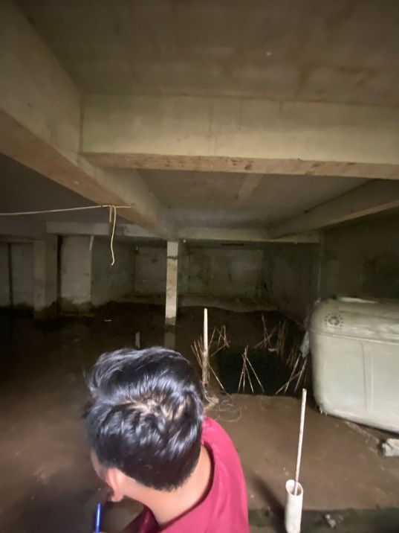
 |  |  |  | Vol Area Storage + Kichen | = | 18.5 | x | 2.9 | x | 2 | = | 107.30 | M2
 |  |  |  | Vol Area Toilet | = | 3 | x | 2.9 | x | 2 | = | 17.40 | M2
 |  |  |  | Vol Area BR. ART | = | 15 | x | 2.9 | x | 2 | = | 87.00 | M2
 |  |  |  | Vol Area Pool Maintanace | = | 7.5 | x | 2.9 | x | 2 | = | 43.50 | M2
 |  |  |  | Vol Area Prayer Room | = | 19.1 | x | 2.9 | x | 2 | = | 110.78 | M2
 |  |  |  | Total |  |  |  |  |  |  | = | 389 | M2
 |  |  | 4 | Pekerjaan Finishing Cat
 |  |  |  |  |  | P (M) |  | T (M)
 |  |  |  | Vol Area Voyer | = | 4 | x | 2.9 | x | 2 | = | 23.20 | M2
 |  |  |  | Vol Area Storage + Kichen | = | 18.5 | x | 2.9 | x | 2 | = | 107.30 | M2
 |  |  |  | Vol Area Toilet | = | 3 | x | 2.9 | x | 2 | = | 17.40 | M2
 |  |  |  | Vol Area BR. ART | = | 15 | x | 2.9 | x | 2 | = | 87.00 | M2
 |  |  |  | Vol Area Pool Maintanace | = | 7.5 | x | 2.9 | x | 2 | = | 43.50 | M2
 |  |  |  | Vol Area Prayer Room | = | 19.1 | x | 2.9 | x | 2 | = | 110.78 | M2
 |  |  |  | Total |  |  |  |  |  |  | = | 389 | M2
 |  |  | 5 | Pekerjaan Finishing Beton & Cat
 |  |  |  |  |  | P (M) |  | T (M)
 |  |  |  | Vol Finsihing Beton | = | 106.8 | x | 2.9 | x | 2 | = | 619.44 | M2
 |  |  |  | Vol Cat | = | 106.8 | x | 2.9 | x | 2 | = | 619.44 | M2

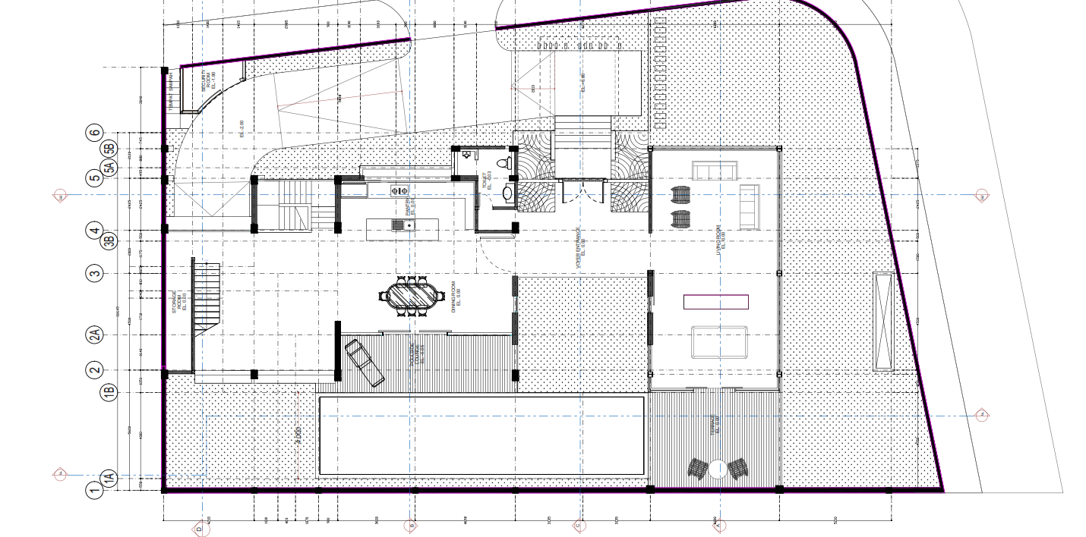
CODE | : | PEKERJAAN DINDING LT. 1 | 1 | Pekerjaan Dinding Lantai 1
 |  |  |  |  |  | P (M) |  | T (M)
 |  |  |  | Living Room (1 Bata) | = | 4.5 | x | 4 | = | 36.00 | M2
 |  |  |  | Living Room (1 1/2 Bata) | = | 4.5 | x | 4 | = | 45.00 | M2
 |  |  |  | Toilet (1/2 Bata) | = | 16 | x | 4 | = | 64.00 | M2
 |  |  |  | Vantry (1,5 Bata) | = | 5.5 | x | 4 | = | 55.00 | M2
 |  |  |  | Storage Room (1/2 Bata) | = | 8.9 | x | 4 | = | 35.60 | M2
 |  |  |  | Dining Room (1 1/2 Bata) | = | 5.2 | x | 4 | = | 52.00 | M2
 |  |  |  |  |  |  |  | Total | = | 288 | M2

 |  |  | 2 | Pekerjaan Plesteran Dinding Lantai 1
 |  |  |  |  |  | P (M) |  | T (M)
 |  |  |  | Living Room | = | 4.5 | x | 4 | = | 36.00 | M2
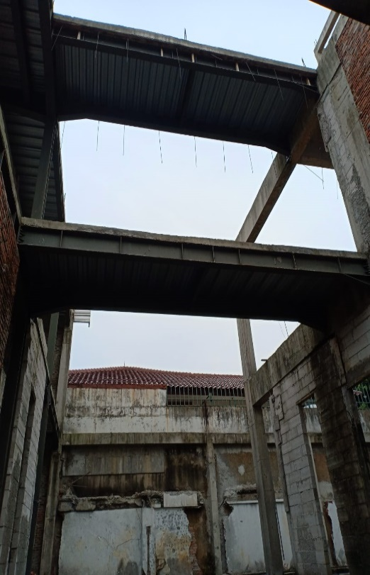
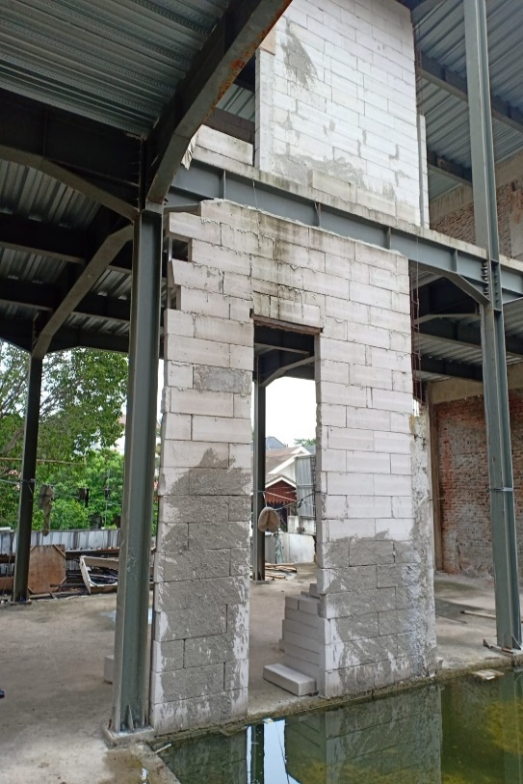
 |  |  |  | Living Room | = | 4.5 | x | 4 | = | 36.00 | M2
 |  |  |  | Toilet | = | 16 | x | 4 | = | 128.00 | M2
 |  |  |  | Vantry | = | 5.5 | x | 4 | = | 44.00 | M2
 |  |  |  | Storage Room | = | 8.9 | x | 4 | = | 71.20 | M2
 |  |  |  | Dining Room | = | 5.2 | x | 4 | = | 41.60 | M2
 |  |  |  |  |  |  |  | Total | = | 357 | M2

 |  |  | 3 | Pekerjaan Acian Dinding Lantai 1
 |  |  |  |  |  | P (M) |  | T (M)
 |  |  |  | Living Room | = | 4.5 | x | 4 | = | 36.00 | M2
 |  |  |  | Living Room | = | 4.5 | x | 4 | = | 36.00 | M2
 |  |  |  | Toilet | = | 16 | x | 4 | = | 128.00 | M2
 |  |  |  | Vantry | = | 5.5 | x | 4 | = | 44.00 | M2
 |  |  |  | Storage Room | = | 8.9 | x | 4 | = | 71.20 | M2
 |  |  |  | Dining Room | = | 5.2 | x | 4 | = | 41.60 | M2
 |  |  |  |  |  |  |  | Total | = | 357 | M2
 |  |  | 4 | Pekerjaan Cat Dinding Lantai 1
 |  |  |  |  |  | P (M) |  | T (M)
 |  |  |  | Living Room | = | 4.5 | x | 4 | = | 36.00 | M2
 |  |  |  | Living Room | = | 4.5 | x | 4 | = | 36.00 | M2
 |  |  |  | Toilet | = | 16 | x | 4 | = | 128.00 | M2
 |  |  |  | Vantry | = | 5.5 | x | 4 | = | 44.00 | M2
 |  |  |  | Storage Room | = | 8.9 | x | 4 | = | 71.20 | M2
 |  |  |  | Dining Room | = | 5.2 | x | 4 | = | 41.60 | M2
 |  |  |  |  |  |  |  | Total | = | 357 | M2
CODE | : | PEKERJAAN DINDING LT. 2 | 1 | Pekerjaan Dinding Lantai 2
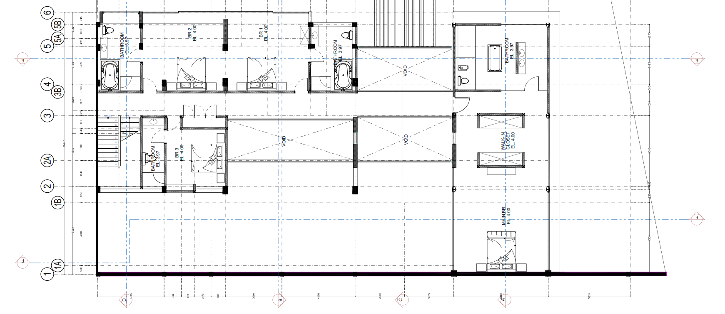
 |  |  |  |  |  | P (M) |  | T (M)
 |  |  |  | Bathroom | = | 31.6 | x | 4 | = | 126.40 | M2
 |  |  |  | Bathroom BR 1 & 2 | = | 24.7 | x | 4 | = | 98.80 | M2
 |  |  |  | Bathroom BR 3 | = | 24.5 | x | 4 | = | 98.00 | M2
 |  |  |  | Main Badroom | = | 27.6 | x | 4 | = | 110.40 | M2

 |  |  |  |  |  |  |  | Total | = | 434 | M2

 |  |  | 2 | Pekerjaan Plesteran Dinding Lantai 2
 |  |  |  |  |  | P (M) |  | T (M)
 |  |  |  | Bathroom | = | 31.6 | x | 4 | = | 252.80 | M2
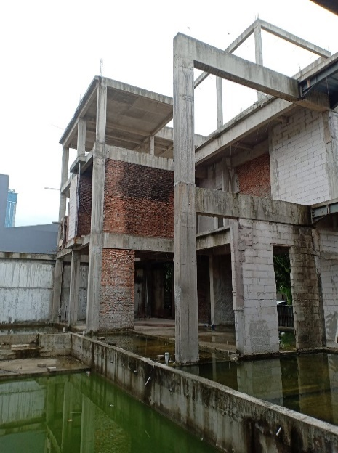
 |  |  |  | Bathroom BR 1 & 2 | = | 24.7 | x | 4 | = | 197.60 | M2
 |  |  |  | Bathroom BR 3 | = | 24.5 | x | 4 | = | 196.00 | M2
 |  |  |  | Main Badroom | = | 27.6 | x | 4 | = | 220.80 | M2

 |  |  |  |  |  |  |  | Total | = | 867 | M2

 |  |  | 3 | Pekerjaan Acian Dinding Lantai 2
 |  |  |  |  |  | P (M) |  | T (M)
 |  |  |  | Bathroom | = | 31.6 | x | 4 | = | 252.80 | M2
 |  |  |  | Bathroom BR 1 & 2 | = | 24.7 | x | 4 | = | 197.60 | M2
 |  |  |  | Bathroom BR 3 | = | 24.5 | x | 4 | = | 196.00 | M2
 |  |  |  | Main Badroom | = | 27.6 | x | 4 | = | 220.80 | M2

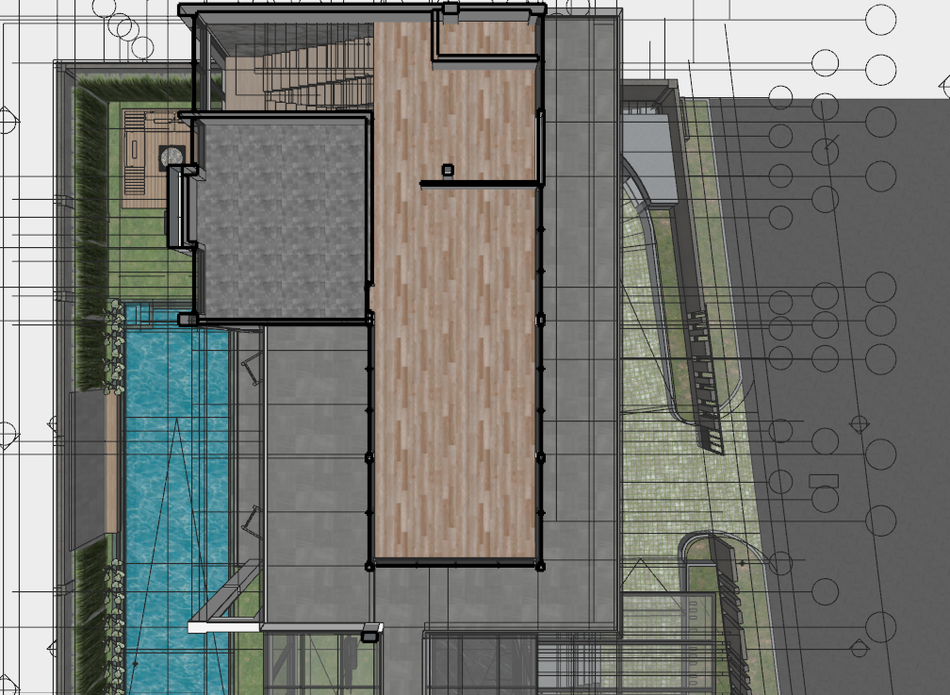
 |  |  |  |  |  |  |  | Total | = | 867 | M2
CODE | : | PEKERJAAN DINDING LT. 3 | 1 | Pekerjaan Dinding Lantai 3
 |  |  |  |  |  | P (M) |  | T (M)
 |  |  |  | Volume | = | 48.1 | x | 4 | = | 192.40 | M2

 |  |  | 2 | Pekerjaan Plester Dinding Lantai 3
 |  |  |  |  |  | P (M) |  | T (M)
 |  |  |  | Volume | = | 48.1 | x | 4 | x | 2 | = | 384.80 | M2

 |  |  | 3 | Pekerjaan Plester Dinding Lantai 3
 |  |  |  |  |  | P (M) |  | T (M)
 |  |  |  | Volume | = | 48.1 | x | 4 | x | 2 | = | 384.80 | M2

ANALISA_DINDING
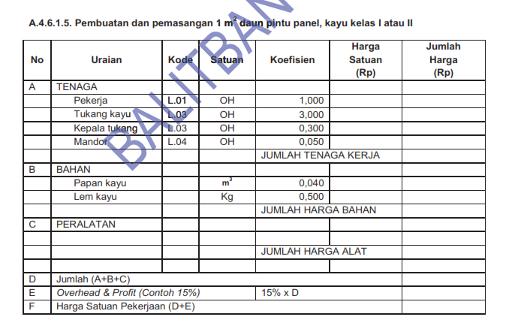
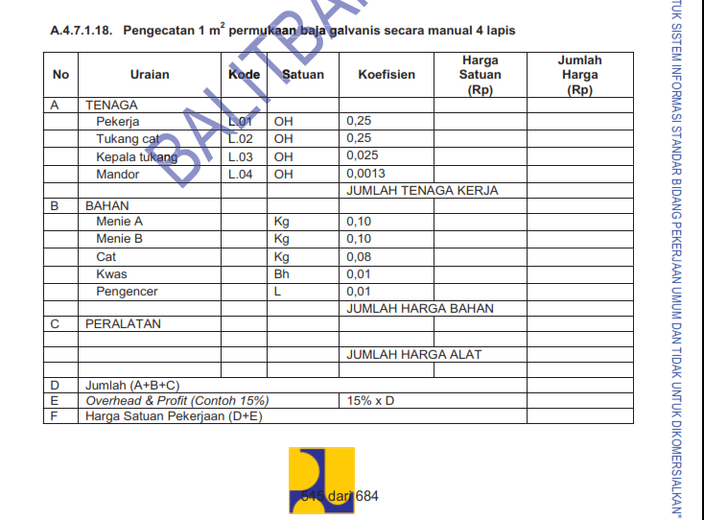
1.0000 | m2 | Pasangan Dinding Bata Merah

Jenis Pekerjaan |  |  | Harga satuan | Upah | Bahan | Jumlah
140.0000 | m2 | Bata Merah | Rp1,100 | Rp- | Rp154,000 | Rp154,000
32.9500 | kg | Semen Portan | Rp1,720 | Rp- | Rp56,674 | Rp56,674
0.0910 | m3 | Pasir pasang | Rp267,000 | Rp- | Rp24,297 | Rp24,297
0.6000 | org | Pekerja | Rp130,000 | Rp78,000 | Rp- | Rp78,000
0.2000 | org | Tukang batu | Rp200,000 | Rp40,000 | Rp- | Rp40,000
0.0200 | org | Kepala Tukang | Rp250,000 | Rp5,000 | Rp- | Rp5,000
0.0300 | org | Mandor | Rp265,000 | Rp7,950 | Rp- | Rp7,950
 |  | JUMLAH ( BELUM PPN ) |  | Rp130,950 | Rp234,971 | Rp365,921
 |  | JASA 10 % | 115% | Rp13,095 | Rp23,497 | Rp420,809
 |  | JUMLAH |  | Rp144,045 | Rp258,468 | Rp786,730

1.0000 | m2 | Pasangan bata Hebel HB/CB 20, Campuran Spesi 1PC:3PP

Jenis Pekerjaan |  |  | Harga satuan | Upah | Bahan | Jumlah
9.00 | bh | Bata Hebbel Ukuran | Rp8,235 | Rp- | Rp74,118 | Rp74,118
5.56 | kg | Mu Perekat | Rp2,280 | Rp- | Rp12,667 | Rp12,667
1.00 | Ls | Alat Bantu | Rp2,000 | Rp- | Rp2,000 | Rp2,000
0.28 | kg | Besi Angkur D8 mm | Rp8,122 | Rp- | Rp2,274 | Rp2,274
0.25 | org | Pekerja | Rp130,000 | Rp32,500 | Rp- | Rp32,500
0.15 | org | Tukang batu | Rp200,000 | Rp30,000 | Rp- | Rp30,000
0.02 | org | Mandor | Rp265,000 | Rp4,770 | Rp- | Rp4,770
1.00 | Ls | Alat Bantu |  | Rp7,000 | Rp15,000 | Rp22,000
 |  | JUMLAH ( BELUM PPN ) |  | Rp74,270 | Rp106,059 | Rp180,329
 |  | JASA 10 % | 15% | Rp11,141 | Rp15,909 | Rp27,049
 |  | JUMLAH |  | Rp85,411 | Rp121,967 | Rp207,378

1.0000 | m2 | Plesteran 1 Pc : 3 Ps, tebal 15 mm

Jenis Pekerjaan |  |  | Harga satuan | Upah | Bahan | Jumlah
7.7760 | kg | PC | Rp1,700 | Rp- | Rp13,219 | Rp13,219
0.0230 | m3 | Pasir pasang | Rp342,000 | Rp- | Rp7,866 | Rp7,866
0.2000 | org | Pekerja | Rp130,000 | Rp26,000 | Rp- | Rp26,000
0.1500 | org | Tukang batu | Rp180,000 | Rp27,000 | Rp- | Rp27,000
0.0150 | org | Kepala Tukang | Rp250,000 | Rp3,750 | Rp- | Rp3,750
0.0150 | org | Mandor | Rp250,000 | Rp3,750 | Rp- | Rp3,750
1.00 | Ls | Alat Bantu |  | Rp3,000 | Rp15,000 | Rp18,000
 |  | JUMLAH ( BELUM PPN ) |  | Rp63,500 | Rp36,085 | Rp81,585
 |  | JASA 10 % | 15% | Rp9,525 | Rp5,413 | Rp12,238
 |  | JUMLAH |  | Rp73,025 | Rp41,498 | Rp93,823

1.0000 | m1 | Acian Dinding Bata

Jenis Pekerjaan |  |  | Harga satuan | Upah | Bahan | Jumlah
0.5000 | kg | PC | Rp1,700 | Rp- | Rp850 | Rp850
0.0020 | m3 | Pasir pasang | Rp342,000 | Rp- | Rp684 | Rp684
0.0570 | org | Pekerja | Rp130,000 | Rp7,410 | Rp- | Rp7,410
0.0380 | org | Tukang batu | Rp180,000 | Rp6,840 | Rp- | Rp6,840
0.0020 | org | Mandor | Rp265,000 | Rp530 | Rp- | Rp530
1.00 | Ls | Alat Bantu |  | Rp7,000 | Rp15,000 | Rp22,000
 |  | JUMLAH ( BELUM PPN ) |  | Rp21,780 | Rp16,534 | Rp16,314
 |  | JASA 10 % | 15% | Rp3,267 | Rp2,480 | Rp2,447
 |  | JUMLAH |  | Rp25,047 | Rp19,014 | Rp18,761

1 | m2 | Pasangan Keramik Dinding Uk. 20x60

Jenis Pekerjaan |  |  | Harga satuan | Upah | Bahan | Jumlah
8.00 | bh | Keramik dinding uk. 20 x 60 | Rp18,750 | Rp- | Rp150,000 | Rp150,000 | 8.3333333333
9.80 | Kg | Semen Portland ( 50 kg ) | Rp1,700 | Rp- | Rp16,660 | Rp16,660
0.05 | m3 | Pasir Pasang | Rp342,000 | Rp- | Rp15,390 | Rp15,390
1.30 | Kg | Semen Warna | Rp1,080 | Rp- | Rp1,404 | Rp1,404
0.25 | org | Pekerja | Rp130,000 | Rp32,500 | Rp- | Rp32,500
0.13 | org | Tukang batu | Rp180,000 | Rp22,500 | Rp- | Rp22,500
0.01 | org | Kepala Tukang | Rp200,000 | Rp2,600 | Rp- | Rp2,600
0.01 | org | Mandor | Rp265,000 | Rp3,445 | Rp- | Rp3,445
 |  | JUMLAH ( BELUM PPN ) |  | Rp61,045 | Rp183,454 | Rp244,499
 |  | JASA 10 % | 15% | Rp9,157 | Rp27,518 | Rp36,675
 |  | JUMLAH |  | Rp70,202 | Rp210,972 | Rp281,174

1 | m2 | Pasangan Batu Dinding

Jenis Pekerjaan |  |  | Harga satuan | Upah | Bahan | Jumlah
8.00 | bh | Batu dinding | Rp18,750 | Rp- | Rp150,000 | Rp150,000 | 8.3333333333
9.80 | Kg | Semen Portland ( 50 kg ) | Rp1,480 | Rp- | Rp14,504 | Rp14,504
0.05 | m3 | Pasir Pasang | Rp1,080 | Rp- | Rp49 | Rp49
1.30 | Kg | Semen Warna | Rp1,080 | Rp- | Rp1,404 | Rp1,404
0.25 | org | Pekerja | Rp130,000 | Rp32,500 | Rp- | Rp32,500
0.13 | org | Tukang batu | Rp180,000 | Rp22,500 | Rp- | Rp22,500
0.01 | org | Kepala Tukang | Rp200,000 | Rp2,600 | Rp- | Rp2,600
0.01 | org | Mandor | Rp265,000 | Rp3,445 | Rp- | Rp3,445
 |  | JUMLAH ( BELUM PPN ) |  | Rp61,045 | Rp165,957 | Rp227,002
 |  | JASA 10 % | 15% | Rp9,157 | Rp24,893 | Rp34,050
 |  | JUMLAH |  | Rp70,202 | Rp190,850 | Rp261,052

1.0000 | m2 | Pengecatan tembok baru (Cat Dasar)

Jenis Pekerjaan |  |  | Harga satuan | Upah | Bahan | Jumlah
0.3000 | kg | Cat dasar | Rp37,750 | Rp- | Rp11,325 | Rp11,325
1.0000 | Ls | Alat Bantu | Rp800 | Rp- | Rp800 | Rp800
0.0200 | org | Pekerja | Rp130,000 | Rp2,600 | Rp- | Rp2,600
0.0630 | org | Tukang cat | Rp180,000 | Rp11,340 | Rp- | Rp11,340
0.0025 | org | Mandor | Rp265,000 | Rp663 | Rp- | Rp663
 |  | JUMLAH ( BELUM PPN ) |  | Rp14,603 | Rp12,125 | Rp26,728
 |  | JASA 10 % | 15% | Rp2,190 | Rp1,819 | Rp4,009
 |  | JUMLAH |  | Rp16,793 | Rp13,944 | Rp30,737

1.0000 | m2 | Pengecatan tembok baru (Cat Dasar)

Jenis Pekerjaan |  |  | Harga satuan | Upah | Bahan | Jumlah
0.1000 | kg | Cat dasar | Rp127,500 | Rp- | Rp12,750 | Rp12,750
1.0000 | Ls | Alat Bantu | Rp800 | Rp- | Rp800 | Rp800
0.0200 | org | Pekerja | Rp130,000 | Rp2,600 | Rp- | Rp2,600
0.0630 | org | Tukang cat | Rp180,000 | Rp11,340 | Rp- | Rp11,340
0.0025 | org | Mandor | Rp265,000 | Rp663 | Rp- | Rp663
 |  | JUMLAH ( BELUM PPN ) |  | Rp14,603 | Rp13,550 | Rp28,153
 |  | JASA 10 % | 15% | Rp2,190 | Rp2,033 | Rp4,223
 |  | JUMLAH |  | Rp16,793 | Rp15,583 | Rp32,375

7. Pekerjaan Kolam Renang
BILL OF ITEM

Proyek |  | : Pembangunan Rumah Tinggal di Pondok Indah Rumah Hunian
Lokasi Proyek |  | : Jl. Sekolah Duta 1 Blok 1 TC No.19
Paket Pekerjaan |  | : STRUKTUR - ARSITEKTUR - MEP
Kontraktor |  | : PT TRIDJASA SIGMA INDONESIA
Catatan |  | : Perhitungan ini merujuk pada gambar
 |  | FOR TENDER tanggal 28 Oktober 2023
 |  |  |  |  |  |  |  | DEV | PT. TSI |  | DEV | PT. MBP |  | DEV | VENDOR
NO | URAIAN PEKERJAAN |  | SPESIFIKASI | SAT | Volume | Harga Satuan | Jumlah |  | Harga Satuan | Jumlah |  | Harga Satuan | Jumlah |  | Harga Satuan | Jumlah
 |  |  |  |  | Total
VII | PEKERJAAN KOLAM RENANG

A | Pekerjaan Struktur
1 | Pekerjaan Perbaikan Beton
 | - Pekerjaan injeksi beton/perbaikan beton |  | Perbaikan beton lantai | titik | 50.00 | - | -
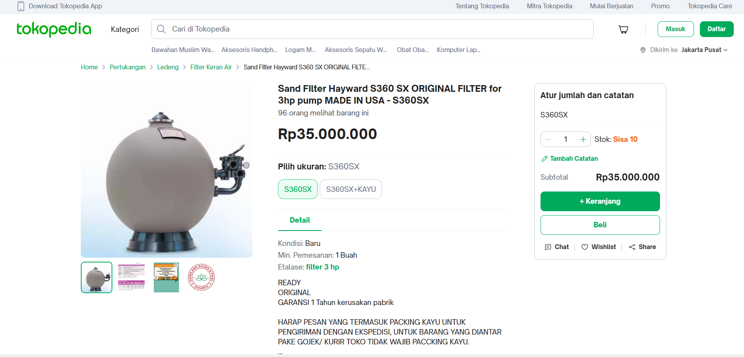
 | Perbaikan beton dinding 4 sisi |  | Perbaikan beton dinding 4 sisi | titik | 200.00 | - | -
2 | Pekerjaan Balancing Tank |  |  |  |  | - | -
 | - Pekerjaan Beton Bertulang & Finishing |  | Pekerjaan Beton bertulang | M3 | 5.00 | - | -
 | pekerjaan finishing beton |  | pekerjaan finishing beton | M2 | 10.00 | - | -
 | Pekerjaan Manhole |  | Pekerjaan Manhole | Unit | 1.00 | - | -
B | Pekerjaan Arsitek
1 | Pekerjaan waterprofing lantai dan dinding
 | - Lantai |  | Waterprofing Lantai | M2 | 463.11 | 53,857.14 | 24,941,781.43 | 10% | 5,386 | 2,494,178.14 | 10% | 5,385.71 | 2,494,178.14 | 80% | 43,086 | 19,953,425
 | - dinding tampak A |  | Waterprofing Dinding --> 1 | M2 | 40.59 | 53,857.14 | 2,186,061.43 | 10% | 5,386 | 218,606.14 | 10% | 5,385.71 | 218,606.14 | 80% | 43,086 | 1,748,849
 | - dinding tampak B |  | Waterprofing Dinding --> 2 | M2 | 40.59 | 53,857.14 | 2,186,061.43 | 10% | 5,386 | 218,606.14 | 10% | 5,385.71 | 218,606.14 | 80% | 43,086 | 1,748,849
 | - dinding tampak C |  | Waterprofing Dinding --> 3 | M2 | 13.00 | 53,857.14 | 700,142.86 | 10% | 5,386 | 70,014.29 | 10% | 5,385.71 | 70,014.29 | 80% | 43,086 | 560,114
 | - dinding tampak D |  | Waterprofing Dinding --> 4 | M2 | 13.00 | 53,857.14 | 700,142.86 | 10% | 5,386 | 70,014.29 | 10% | 5,385.71 | 70,014.29 | 80% | 43,086 | 560,114
 |  |  |  |  |  |  |  |  | - |  |  | - |  |  | -
2 | Pekerjaan keramik/finishing lantai dan dinding |  |  |  |  |  |  |  | - |  |  | - |  |  | -
 | - Lantai |  | Lantai | M2 | 64.00 | 559,464.65 | 35,805,737.60 | 10% | 55,946 | 3,580,573.76 | 10% | 55,946.47 | 3,580,573.76 | 80% | 447,572 | 28,644,590
 | - dinding tampak A |  | Dinding --> 1 | M2 | 40.59 | 559,464.65 | 22,708,670.14 | 10% | 55,946 | 2,270,867.01 | 10% | 55,946.47 | 2,270,867.01 | 80% | 447,572 | 18,166,936
 | - dinding tampak B |  | Dinding --> 2 | M2 | 40.59 | 559,464.65 | 22,708,670.14 | 10% | 55,946 | 2,270,867.01 | 10% | 55,946.47 | 2,270,867.01 | 80% | 447,572 | 18,166,936
 | - dinding tampak C |  | Dinding --> 3 | M2 | 13.00 | 559,464.65 | 7,273,040.45 | 10% | 55,946 | 727,304.05 | 10% | 55,946.47 | 727,304.05 | 80% | 447,572 | 5,818,432
 | - dinding tampak D |  | Dinding --> 4 | M2 | 13.00 | 559,464.65 | 7,273,040.45 | 10% | 55,946 | 727,304.05 | 10% | 55,946.47 | 727,304.05 | 80% | 447,572 | 5,818,432
C | Pekerjaan Mekanikal & Elektrikal |  |  |  |  |  |  |  | - |  |  | - |  |  | -
1 | Pompa sirkulasi |  |  |  |  | - | - |  | - |  |  | - |  |  | -
 |  |  | Pompa sirkulasi 3 HP (Paket Pompa Kolam Renang Venezia 3hp + Sand filter 28in Emaux) | bh | 1.00 | 27,000,000.00 | 27,000,000.00 | 10% | 2,700,000 | 2,700,000.00 | 10% | 2,700,000.00 | 2,700,000.00 | 80% | 21,600,000 | 21,600,000
2 | Pompa filter |  |  |  |  | - | - |  | - |  |  | - |  |  | -
 |  |  | Pompa filter S 360 (Sand FIlter Hayward S360 SX ORIGINAL FILTER for 3hp pump MADE IN USA - S360SX) | bh | 1.00 | 53,000,000.00 | 53,000,000.00 | 10% | 5,300,000 | 5,300,000.00 | 10% | 5,300,000.00 | 5,300,000.00 | 80% | 42,400,000 | 42,400,000
3 | Pompa sirkulasi |  |  |  |  | - | - |  | - |  |  | - |  |  | -
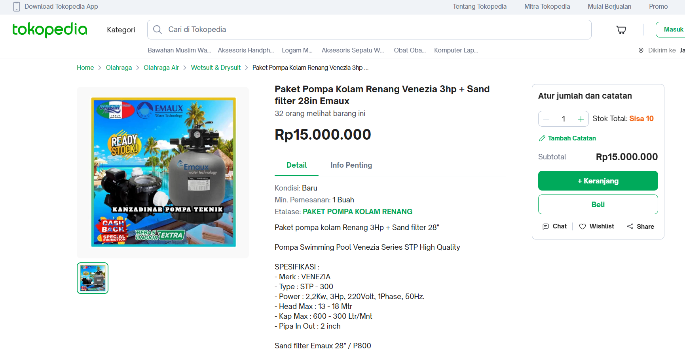
 |  |  | Pompa sirkulasi 3/4 HP, Shimizu Submersible Pump SPW-500BIT 1unit | bh | 1.00 | 18,500,000.00 | 18,500,000.00 | 10% | 1,850,000 | 1,850,000.00 | 10% | 1,850,000.00 | 1,850,000.00 | 80% | 14,800,000 | 14,800,000
4 | Biaya Instalasi |  |  |  |  | - | - |  | - |  |  | - |  |  | -
 |  |  | Instalasi Listrik | Ls | 1.00 | 11,000,000.00 | 11,000,000.00 | 10% | 1,100,000 | 1,100,000.00 | 10% | 1,100,000.00 | 1,100,000.00 | 80% | 8,800,000 | 8,800,000
5 | Lampu Kolam Renang |  |  |  |  | - | - |  | - |  |  | - |  |  | -
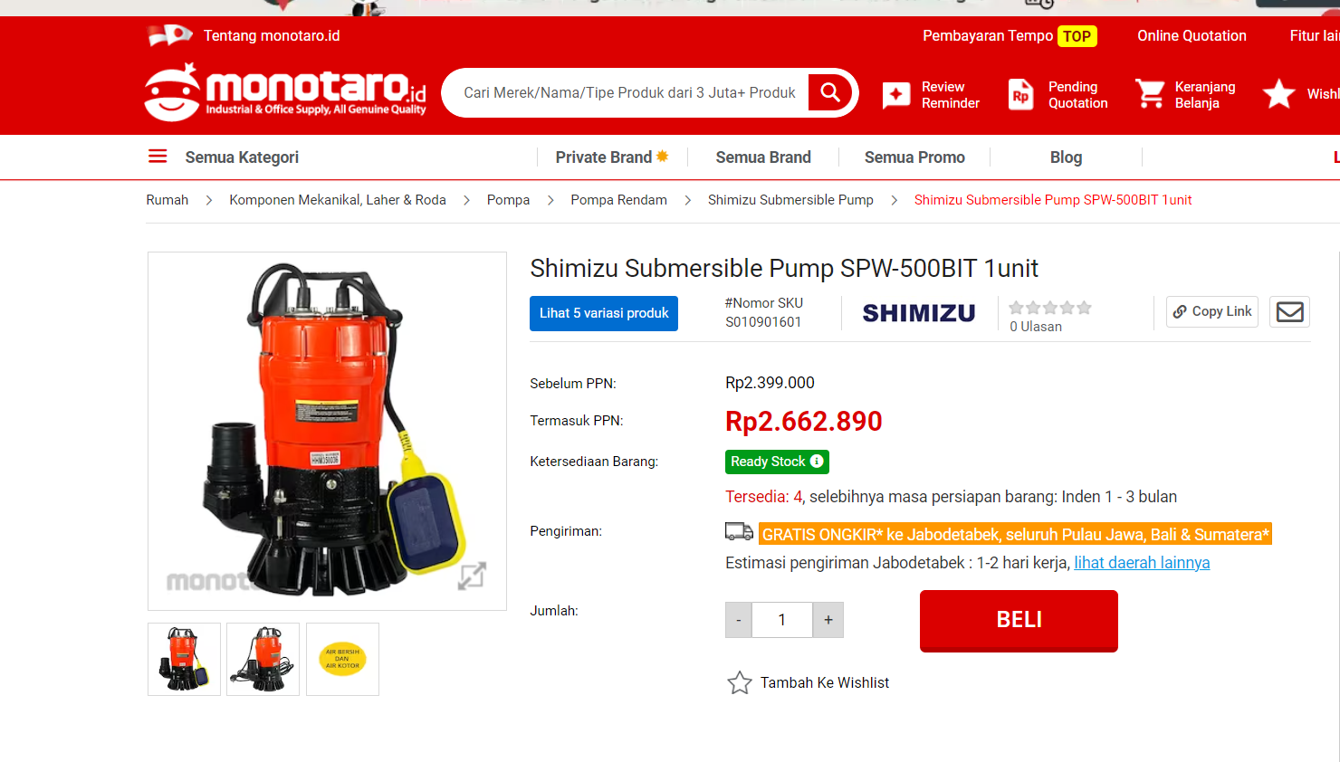
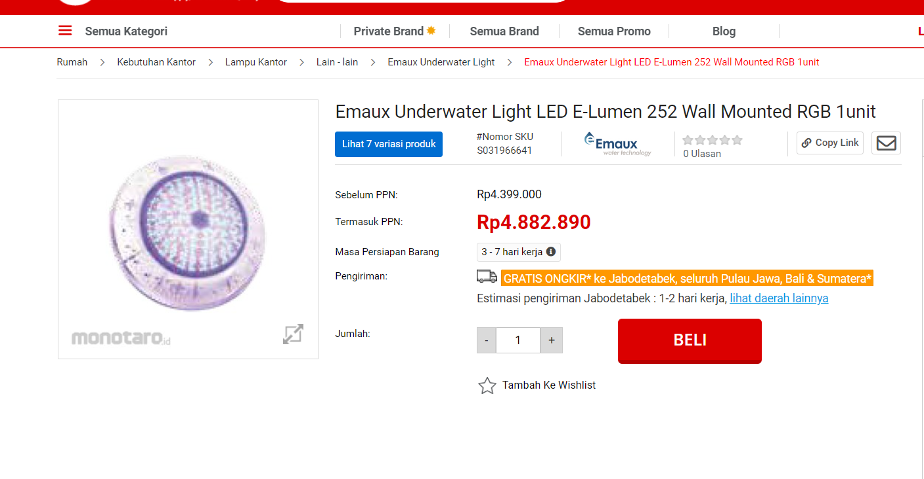
 |  |  | Instalasi Listrik & Pengadaan Material Emaux Underwater Light LED E-Lumen 252 Wall Mounted RGB 1unit | bh | 6.00 | 5,800,000.00 | 34,800,000.00 | 10% | 580,000 | 3,480,000.00 | 10% | 580,000.00 | 3,480,000.00 | 80% | 4,640,000 | 27,840,000
D | Pekerjaan Plambing |  |  |  |  | - | - |  | - |  |  | - |  |  | -
1 | Pekerjaan pemasangan pipa pvc aw 1 1/2 Inch |  | Wavin Type AW | Btg | 13.00 | 66,100.05 | 859,300.65 | 10% | 6,610 | 85,930.07 | 10% | 6,610.01 | 85,930.07 | 80% | 52,880 | 687,441
2 | Pekerjaan pemasangan Elbow pipa pvc aw 1 1/2 Inch |  | Wavin Type AW | bh | 15.00 | 66,100.05 | 991,500.75 | 10% | 6,610 | 99,150.08 | 10% | 6,610.01 | 99,150.08 | 80% | 52,880 | 793,201
3 | Pekerjaan pemasangan Tee pipa pvc aw 1 1/2 Inch |  | Wavin Type AW | bh | 5.00 | 66,100.05 | 330,500.25 | 10% | 6,610 | 33,050.03 | 10% | 6,610.01 | 33,050.03 | 80% | 52,880 | 264,400
4 | Floordrain 1 1/5 Inch |  |  | bh | 5.00 | 470,000.00 | 2,350,000.00 | 10% | 47,000 | 235,000.00 | 10% | 47,000.00 | 235,000.00 | 80% | 376,000 | 1,880,000
5 | Vacum 1 1/5 Inch |  |  | bh | 4.00 | 1,650,000.00 | 6,600,000.00 | 10% | 165,000 | 660,000.00 | 10% | 165,000.00 | 660,000.00 | 80% | 1,320,000 | 5,280,000
6 | Pekerjaan Pipa Overlow |  | Wavin Type AW | btg | 7.00 | 652,974.75 | 4,570,823.25 | 10% | 65,297 | 457,082.33 | 10% | 65,297.48 | 457,082.33 | 80% | 522,380 | 3,656,659
7 | Pekerjaan Drainase Outlet |  | Wavin Type AW | btg | 7.00 | 1,029,827.25 | 7,208,790.75 | 10% | 102,983 | 720,879.08 | 10% | 102,982.73 | 720,879.08 | 80% | 823,862 | 5,767,033
 |  |  | Wavin Type AW | bh | 4.00 | 83,529.80 | 334,119.20 | 10% | 8,353 | 33,411.92 | 10% | 8,352.98 | 33,411.92 | 80% | 66,824 | 267,295
8 | Pekerjaan main drain |  | Wavin Type AW | btg | 7.00 | 66,100.05 | 462,700.35 | 10% | 6,610 | 46,270.04 | 10% | 6,610.01 | 46,270.04 | 80% | 52,880 | 370,160
 |  |  | Wavin Type AW | bh | 4.00 | 66,100.05 | 264,400.20 | 10% | 6,610 | 26,440.02 | 10% | 6,610.01 | 26,440.02 | 80% | 52,880 | 211,520
 |  |  |  |  |  |  |  |  |  |  |  | -
SUB TOTAL VII |  |  |  |  |  |  | 294,755,484.19 |  | TOTAL | 29,475,548.42 |  | TOTAL | 29,475,548.42 |  | TOTAL | 235,804,387 | 58,951,097
 |  |  |  |  |  |  |  |  |  | 265,279,935.77 |  |  | - |  |  | (206,328,839) | 58,951,097
 |  |  |  |  |  |  |  |  |  |  |  |  |  |  |  |  | -

rekap
REKAPITULASI

Proyek |  | : Pembangunan Rumah Tinggal di Pondok Indah Rumah Hunian
Lokasi Proyek |  | : Jl. Sekolah Duta 1 Blok 1 TC No.19
Paket Pekerjaan |  | : STRUKTUR - ARSITEKTUR - MEP
Kontraktor |  | : PT TRIDJASA SIGMA INDONESIA
Pemberi Tugas |  | : Bapak Sasja & Ibu Febie
Catatan |  | : Perhitungan ini merujuk pada gambar
 |  | FOR TENDER tanggal 28 Oktober 2023
 |  |  |  | PT. TSI |  | PT. MBP |  | VENDOR
No. | Uraian |  | Sub Total | Persentase | Sub Total | Persentase | Sub Total | Persentase | Sub Total
I | PEKERJAAN PERSIAPAN |  | 457,024,164 | 10% | 45,702,416 | 10% | 46,177,416 | 80% | 365,144,331
II | PEKERJAAN INVESTIGASI DAN REPARASI BETON |  | 68,255,971 | 10% | 6,825,597 | 10% | 6,825,597 | 80% | 54,604,777
III | PEKERJAAN STRUKTUR |  | 282,907,018 | 10% | 28,290,702 | 10% | 28,290,702 | 80% | 226,325,614
IV | PEKERJAAN DINDING & FINISHING DINDING |  | 908,714,132 | 10% | 90,871,413 | 10% | 90,871,413 | 80% | 726,971,306
V | PEKERJAAN ATAP |  | 96,118,419 | 10% | 9,611,842 | 10% | 9,611,842 | 80% | 76,894,735
VI | PEKERJAAN FINISHING PLAFOND DAN CAT PLAFOND |  | 199,581,196 | 10% | 19,958,120 | 10% | 19,958,120 | 80% | 159,664,957
VII | PEKERJAAN KOLAM RENANG |  | 294,755,484 | 10% | 29,475,548 | 10% | 29,475,548 | 80% | 235,804,387
VIII | PEKERJAAN LANTAI BASEMAN |  | 201,880,143 | 10% | 20,188,014 | 10% | 20,188,014 | 80% | 161,504,114
IX | PEKERJAAN MEKANIKAL, ELEKTRIKAL & PLUMBING |  | 949,713,567 | 10% | 94,971,357 | 10% | 94,971,357 | 80% | 759,770,853
Sub Total |  |  | 3,458,950,093 |  | 345,895,009 |  | 346,370,009 |  | 2,766,685,075 | 138,334,254 | 69,167,127
PPn 11% |  |  | 380,484,510 |  | 38,048,451 |  | 38,100,701 |  | -
Total |  |  | 3,839,434,604 |  | 383,943,460 |  | 384,470,710 |  | 2,766,685,075
 |  |  |  |  | 10% |  | 10% |  | 80%
 |  |  |  |  | 3,113,055,084 |  | 3,112,580,084
 |  |  | Jakarta, 29 November 2023
 |  |  | PT TRIDJASA SIGMA INDONESIA
 |  |  | Hormat Kami

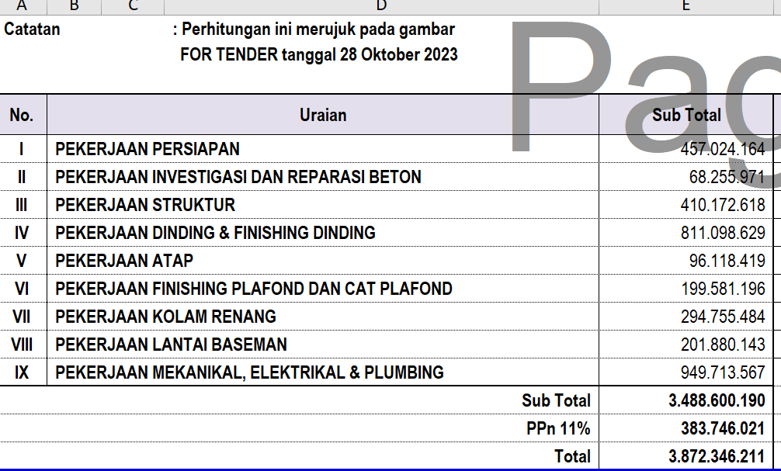
 |  |  | Hanri Marshall Djasa
 |  |  | Direktur

